상품제안서
걸이형 인덱스 도마 4P세트 | 상품코드: F23975

 |  |  |  |  |  |  | 02-412-0044 | www.easy1.co.kr
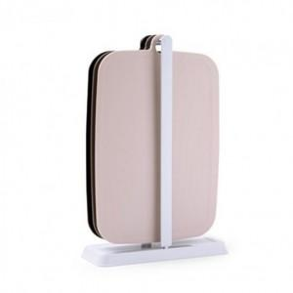

【상세/제작정보】

【인쇄/포장옵션】 | 스티커 / 포장불가능

【공급단가】 | 수량 | 100~ | 200~ | 300~ | 500~ | 1,000~
*VAT별도 | 단가 | 7,500원 | 7,440원 | 7,380원 | 7,320원 | 7,260원

【상품 URL】 | https://dev.easy1.co.kr:443/src/goods_detail.php?gdno=23975

